úvod
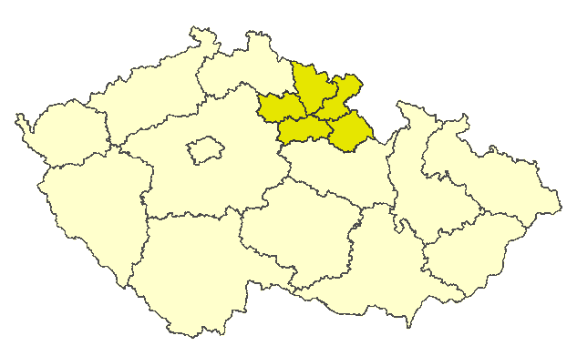
Královéhradecký kraj

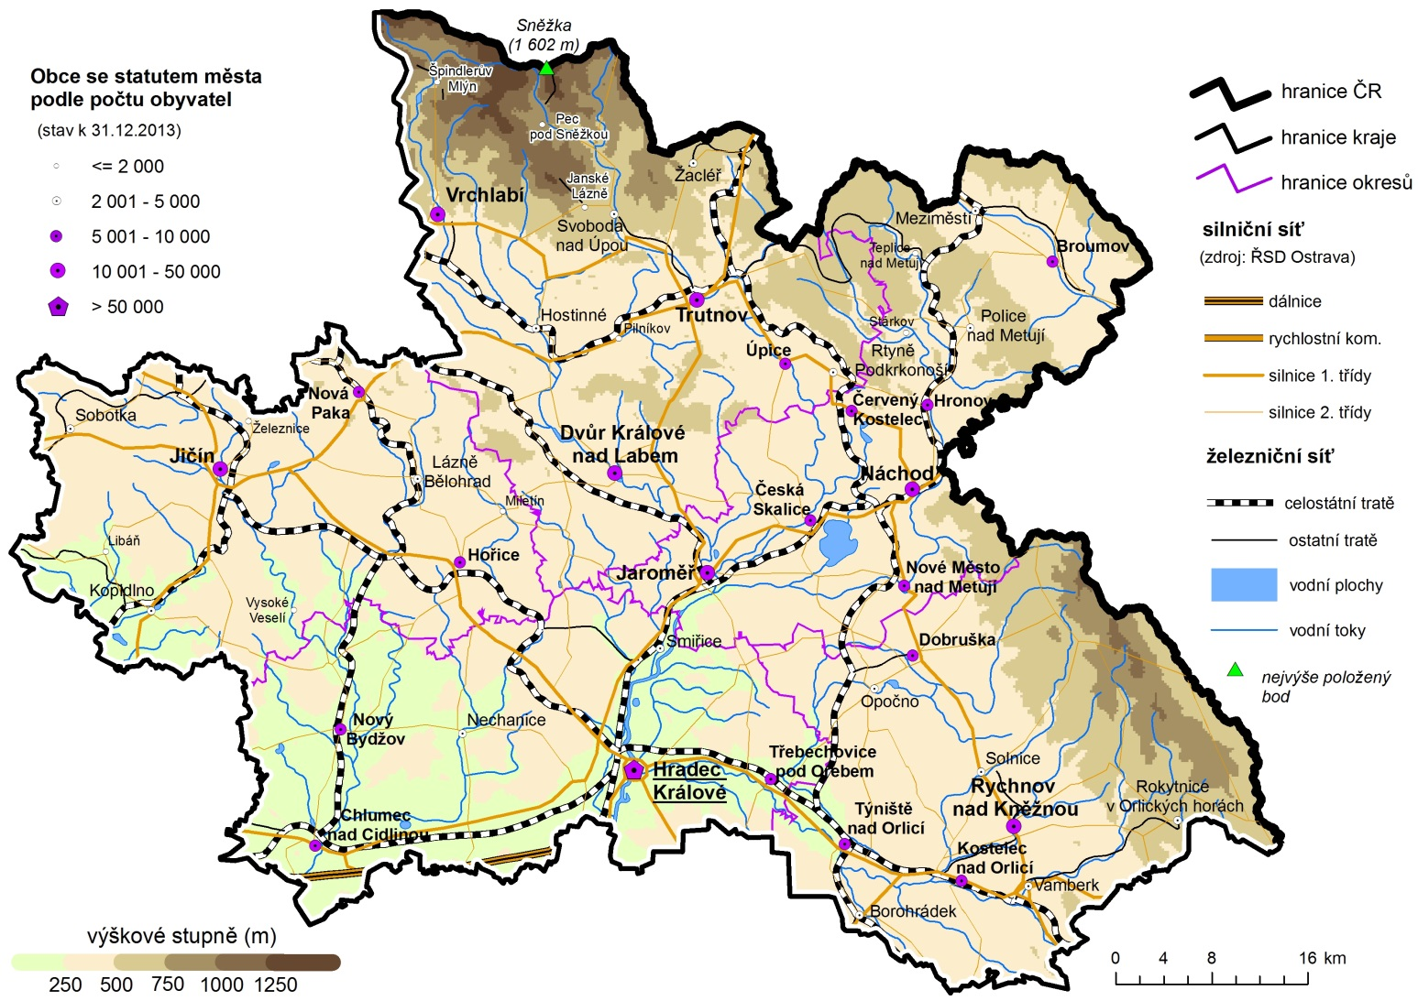

Porovnání vybraných krajských údajů s Českou republikou v roce 2013

Dopravní nehody na 1 000 obyvatel | 93.935600697
Místa v domovech pro seniory na 1 000 obyv 65let a starších | 112.86486484
Průměrný starobní důchod žen | 99.928601252
Průměrný starobní důchod mužů | 98.011923908
Dokončené byty na 1 000 obyvatel | 78.90933797
Podíl uchazečů o zaměstnání se základním vzděláním | 95.521035575
Podíl uchazečů o zaměstnání do 25 let | 109.07612173
Míra nezaměstnanosti | 89.48
Podíl zaměstnaných ve službách (CZ-NACE) | 92.748287538
Průměrná hrubá měsíční mzda | 90.274344047
Míra ekonomické aktivity - ženy | 98.003063689
Míra ekonomické aktivity - muži | 99.428115183
Průměrný věk - ženy | 101.36555936
Průměrný věk - muži | 101.15807383
Zemřelí na novotvary na 100 000 obyvatel | 93.220675268
Zemřelí na nemoci oběhového systému na 100 000 obyvatel | 107.06425486
Potraty na 100 narozených | 107.45062882
Podíl živě narozených mimo manželství | 104.81384111
Živě narození na 1 000 obyvatel | 97.220059218
Podíl obyvatel 65 let a starších | 106.11079392
Podíl obyvatel do 25 let | 99.346226736
Podíl lesních pozemků | 92.048073809
Podíl orné půdy | 105.94920756
 | 2013
 | Královéhradecký

